Deckblatt
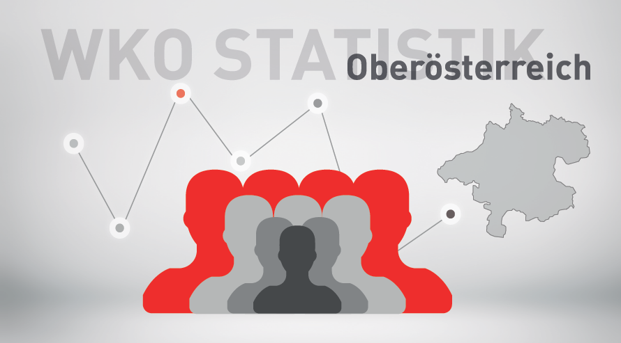

Mitgliederstatistik 2024

